Sheet1
 | 赣南脐橙-代销报价表（批发客户请单独联系） |  |  |  |  |  | 不包邮地区运费详情
 | 主推标准和精品！！今年果子整体偏小，特级果占比少 |  |  |  |  |  | 5斤装 | 全国包邮 （除新疆，西藏，内蒙古，青海，宁夏，甘肃）
VIP（预售）特价 快递：汇通 顺丰 申通 （其他）不接受指定快递 | 标准果（元） | 精品果（元） |  | 特级果（元） |  | 北京，天津，河南，河北，山东+6元运费
 | 65mm-75mm | 75mm-85mm |  | 85mm-95mm |  | 重庆，广西，贵州，四川，陕西+10元运费
5斤装（净重) | 26 （10-14个左右） | 28 （8-10个左右） |  | 29 （6-8个左右） |  | 山西，云南，海南，黑，吉，辽，甘肃，宁夏，内蒙古，青海+16元
10斤装（毛重） | 49 （20-25个左右） | 51 （15-20个左右） |  | 53 （11-15个左右） | 20斤装 | 包邮（江西，广东，浙江，江苏，上海，安徽，湖南，湖北，福建）
20斤装（毛重） | 95 （40-50个左右） | 99 （31-41个左右） |  | 101 （22-32个左右） |  | 北京，天津，河南，河北，山东+9元运费
此价格为脐橙上市前价格，上市后价格变动，会统一提前通知，谢谢！！！ |  |  |  |  |  | 重庆，广西，贵州，四川，陕西+18元运费
：1107489422 | ：1107489422 |  | ：18460353753 |  |  | 山西，云南，海南，黑，吉，辽，甘肃，宁夏，内蒙古，青海+30元
 |  |  |  |  | 包装概览
售后需知-售后拍照格式
关于售后：生鲜水果是大自然的产物，在快递运输途中难免因为快递暴力造成坏果，请知悉！坏果按个数理赔，只需在到货后24小时之内将坏果和面单一起拍照反馈即可。拒签，无坏果照，无面单信息，无理取闹的售后我们一律不做处理！谢谢理解！生鲜水果的重量存在水分流失正常物理值在+-2两，若超出2两请联系我们补差价。谢谢 |  |  | 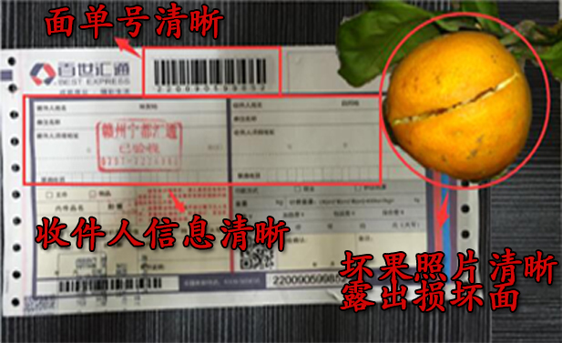 |  | :1107489422 |  | :1107489422 |  | :18460353753

5斤装 | 全国包邮 （除新疆，西藏，内蒙古，青海，宁夏，甘肃） |  |  |  | 5斤装平口彩箱。尚然懿品团队定制专属---电商专用。 |  | 10斤装天地盖彩箱。尚然懿品团队定制专属---电商专用。 |  | 20斤装待定随机。电商专用纸箱
10斤装 | 包邮（江西，广东，浙江，江苏，上海，安徽，湖南，湖北，福建）
 | 北京，天津，河南，河北，山东+6元运费
 | 重庆，广西，贵州，四川，陕西+10元运费
 | 山西，云南，海南，黑，吉，辽，甘肃，宁夏，内蒙古，青海+16元
20斤装 | 包邮（江西，广东，浙江，江苏，上海，安徽，湖南，湖北，福建）
 | 北京，天津，河南，河北，山东+9元运费
 | 重庆，广西，贵州，四川，陕西+18元运费
 | 山西，云南，海南，黑，吉，辽，甘肃，宁夏，内蒙古，青海+30元

